상품제안서
아이리버 맥세이프 월넛 충전 거치대 ICR-LM50 | 상품코드: F28859

 |  |  |  |  |  |  | 02-412-0044 | www.easy1.co.kr
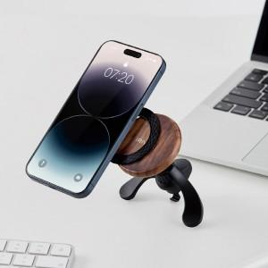

【상세/제작정보】 | 제품색상 : 월넛 인쇄가능사이즈 : 제품정면 40x15mm 인쇄방법 : 실크인쇄, DTF-전사인쇄 기본수량 미만시 기본인쇄비용발생

【인쇄/포장옵션】 | 실크, 풀칼라 / 포장지포장

【공급단가】 | 수량 | 50~ | 100~ | 500~ | 1,000~ | 2,000~
*VAT별도 | 단가 | 30,450원 | 29,960원 | 29,230원 | 28,500원 | 28,010원

【상품 URL】 | https://dev.easy1.co.kr:443/src/goods_detail.php?gdno=28859

